Planilha1
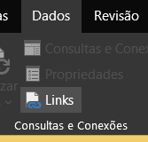
> Trabalhando com planilhas visualizando todas as planilhas

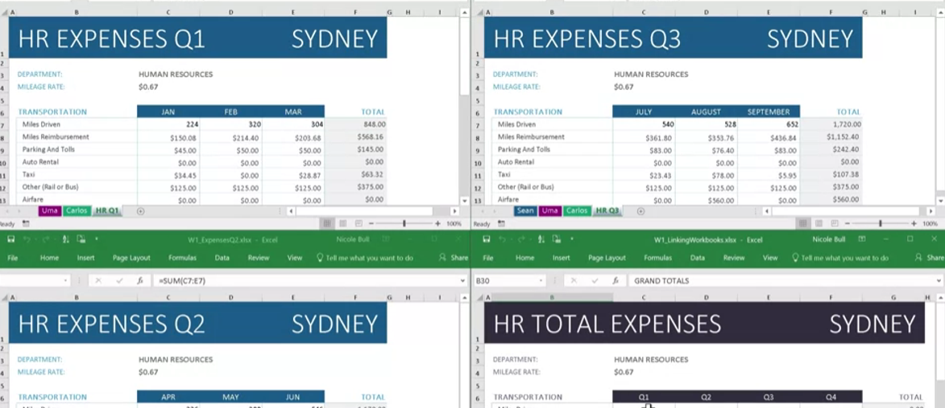

Primeiro abre as planilhas que deseja >

 | >

Agora, fazendo a fórmula 3D (aula anterior) teremos uma coluna com $

Para retirar como cédula absoulta, clica F4 3 x
NOTA: É importante deixar todas as planilhas na mesma pasta e evitar movimenta-las

Podemos ver quais planilhas estão vinculadas:

